Dados
TIPO | EVA | FIBRA | COMPRESSAO | TRACAO | MODULO | MASSA | ABSORCAO | POROSIDADE | SF
EF5 | 5 | 0 | 22.57 | 2.63 | 34.43 | 2101.32 | 6.32 | 13.26 | CR | 0 | 0 | 21.08 | 3.23 | 36.71 | 2097.54 | 5.54 | 11.61
CR | 0 | 0 | 21.08 | 3.23 | 36.71 | 2097.54 | 5.54 | 11.61 | EF5 | 5 | 0 | 22.57 | 2.63 | 34.43 | 2101.32 | 6.32 | 13.26
1EF15 | 15 | 1 | 18.33 | 2.02 | 30.92 | 1988.09 | 8.77 | 17.44 | EF15 | 15 | 0 | 15.16 | 2.38 | 28.74 | 1956.29 | 7.54 | 14.75
1EF5 | 5 | 1 | 17.27 | 2.64 | 35.78 | 2092.87 | 7.91 | 16.53 | EF25 | 25 | 0 | 10.01 | 1.26 | 23.34 | 1922.18 | 9.43 | 18.14
2EF5 | 5 | 2 | 16.7 | 2.3 | 31.44 | 2108.81 | 8.2 | 17.3
2EF15 | 15 | 2 | 15.94 | 2.53 | 24.38 | 2064.51 | 8.98 | 18.53
EF15 | 15 | 0 | 15.16 | 2.38 | 28.74 | 1956.29 | 7.54 | 14.75 | CF1
1EF25 | 25 | 1 | 11.65 | 1.79 | 21.22 | 1938.71 | 10.93 | 21.18 | 1EF5 | 5 | 1 | 17.27 | 2.64 | 35.78 | 2092.87 | 7.91 | 16.53
2EF25 | 25 | 2 | 11.02 | 1.96 | 20.61 | 1965.11 | 11.28 | 22.16 | 1EF15 | 15 | 1 | 18.33 | 2.02 | 30.92 | 1988.09 | 8.77 | 17.44
EF25 | 25 | 0 | 10.01 | 1.26 | 23.34 | 1922.18 | 9.43 | 18.14 | 1EF25 | 25 | 1 | 11.65 | 1.79 | 21.22 | 1938.71 | 10.93 | 21.18

Curvas da Porosidade
 |  |  |  |  |  |  |  |  | CF2
 |  |  |  |  |  |  |  |  | 2EF5 | 5 | 2 | 16.7 | 2.3 | 31.44 | 2108.81 | 8.2 | 17.3
 |  |  |  |  |  |  |  |  | 2EF15 | 15 | 2 | 15.94 | 2.53 | 24.38 | 2064.51 | 8.98 | 18.53
 |  |  |  |  |  |  |  |  | 2EF25 | 25 | 2 | 11.02 | 1.96 | 20.61 | 1965.11 | 11.28 | 22.16

 |  |  |  |  |  |  |  |  | EVA5
 |  |  |  |  |  |  |  |  | EF5 | 5 | 0 | 22.57 | 2.63 | 34.43 | 2101.32 | 6.32 | 13.26
 |  |  |  |  |  |  |  |  | 1EF5 | 5 | 1 | 17.27 | 2.64 | 35.78 | 2092.87 | 7.91 | 16.53
 |  |  |  |  |  |  |  |  | 2EF5 | 5 | 2 | 16.7 | 2.3 | 31.44 | 2108.81 | 8.2 | 17.3

 |  |  |  |  |  |  |  |  | EVA15
 |  |  |  |  |  |  |  |  | EF15 | 15 | 0 | 15.16 | 2.38 | 28.74 | 1956.29 | 7.54 | 14.75
 |  |  |  |  |  |  |  |  | 1EF15 | 15 | 1 | 18.33 | 2.02 | 30.92 | 1988.09 | 8.77 | 17.44
 |  |  |  |  |  |  |  |  | 2EF15 | 15 | 2 | 15.94 | 2.53 | 24.38 | 2064.51 | 8.98 | 18.53

 |  |  |  |  |  |  |  |  | EVA25
 |  |  |  |  |  |  |  |  | EF25 | 25 | 0 | 10.01 | 1.26 | 23.34 | 1922.18 | 9.43 | 18.14
 |  |  |  |  |  |  |  |  | 1EF25 | 25 | 1 | 11.65 | 1.79 | 21.22 | 1938.71 | 10.93 | 21.18
Curvas da Porosidade
 |  |  |  |  |  |  |  |  | 2EF25 | 25 | 2 | 11.02 | 1.96 | 20.61 | 1965.11 | 11.28 | 22.16

Graficos COMP
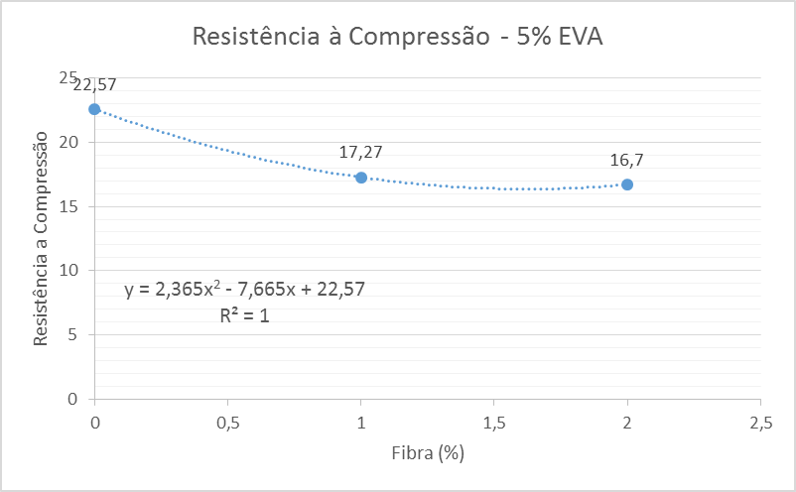
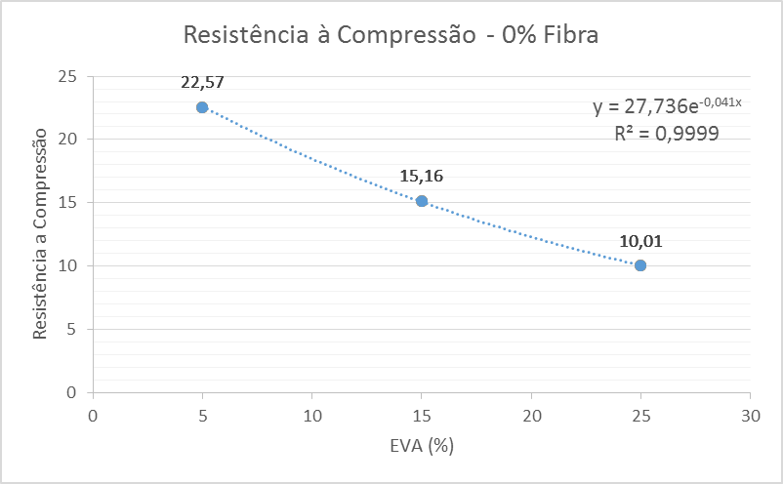

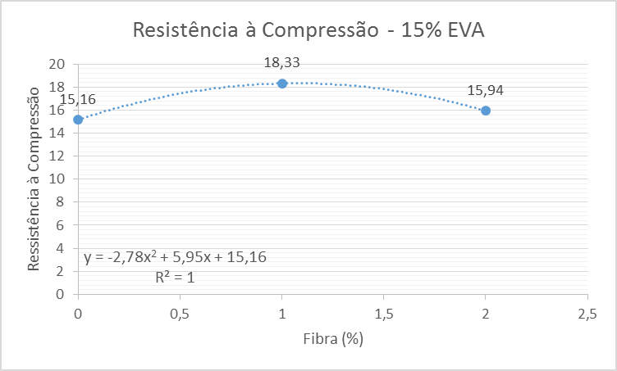
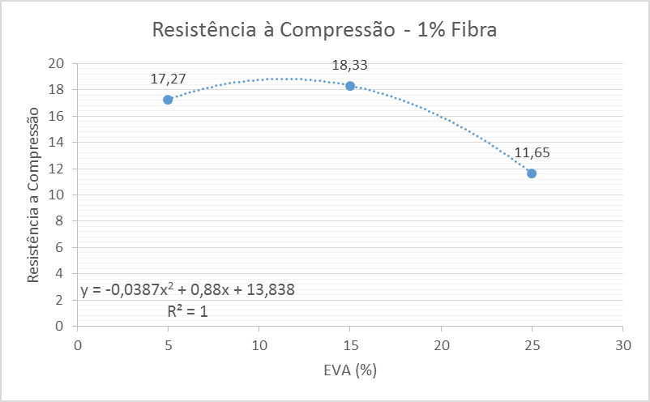

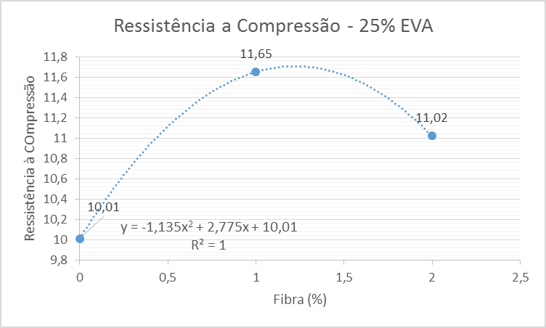
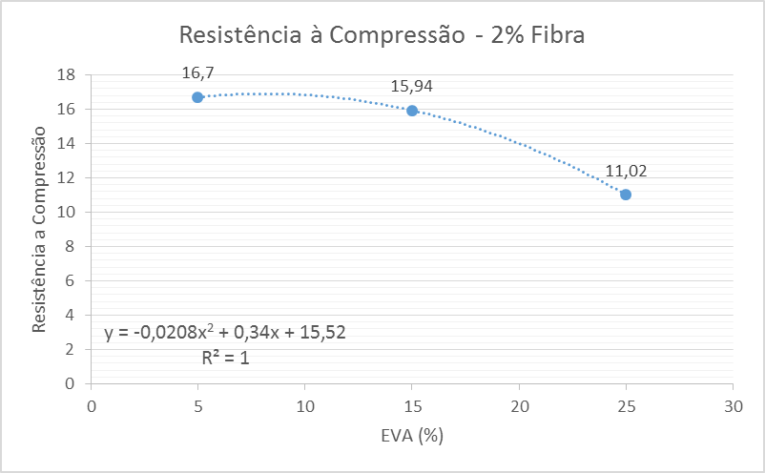

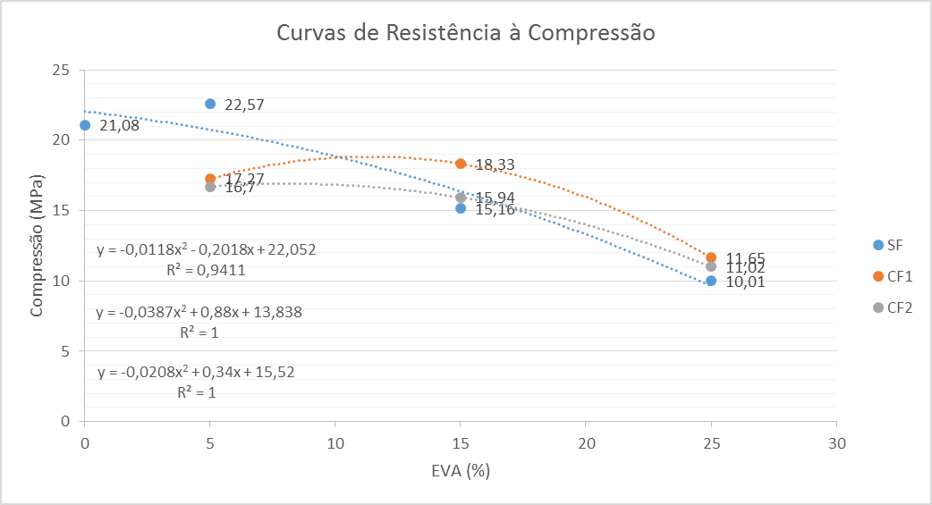
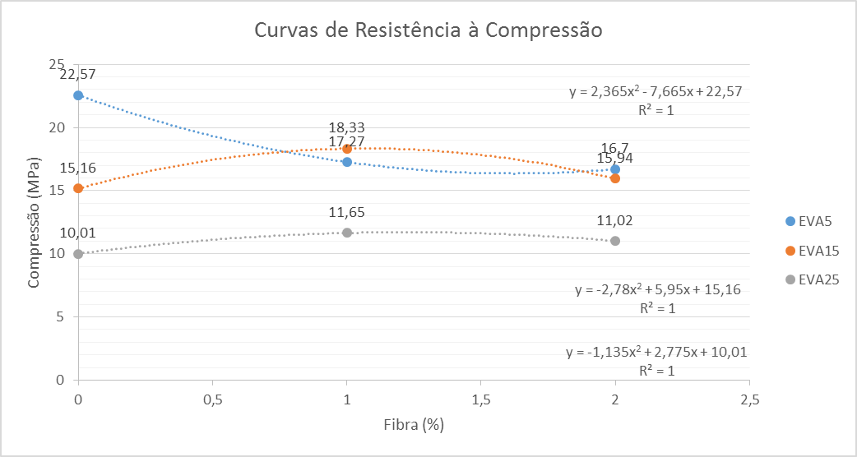

Graficos Trac
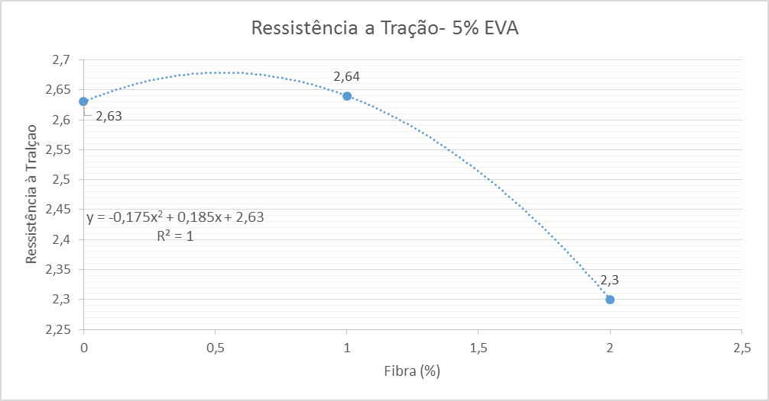
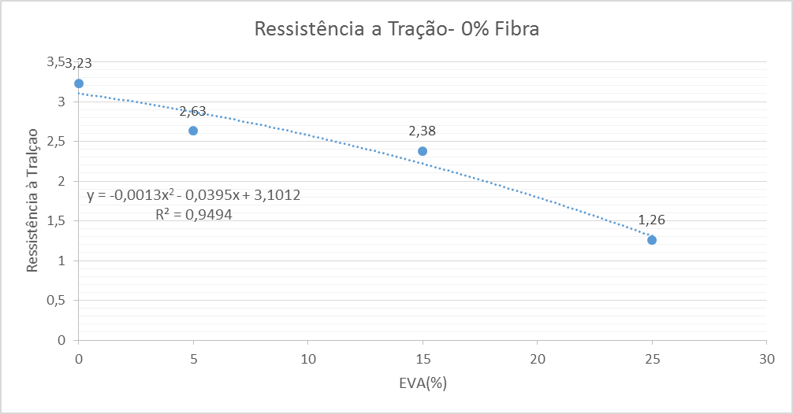

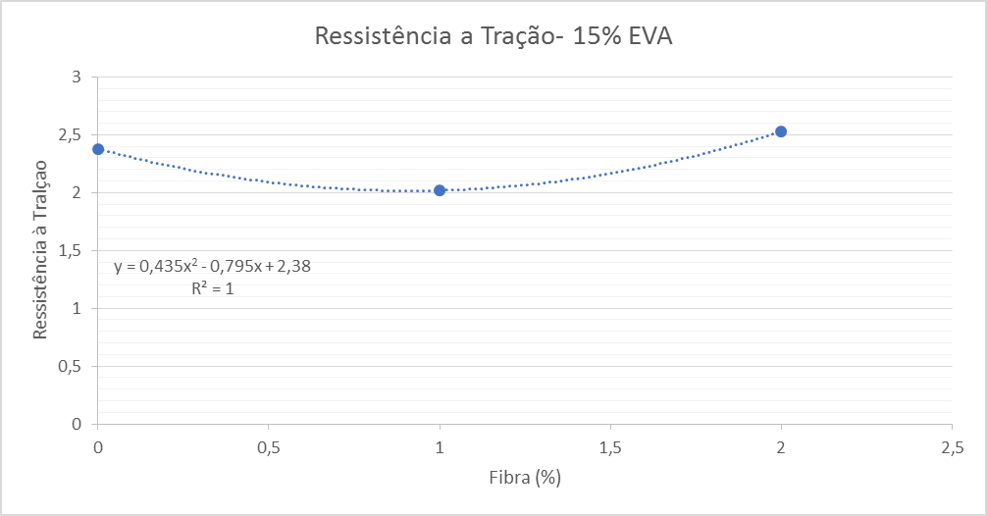
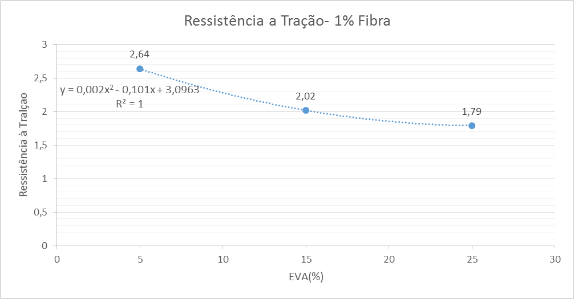

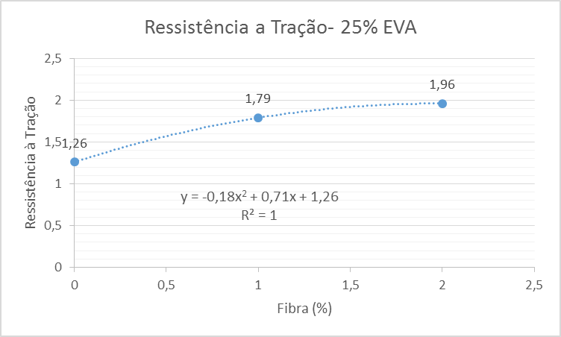
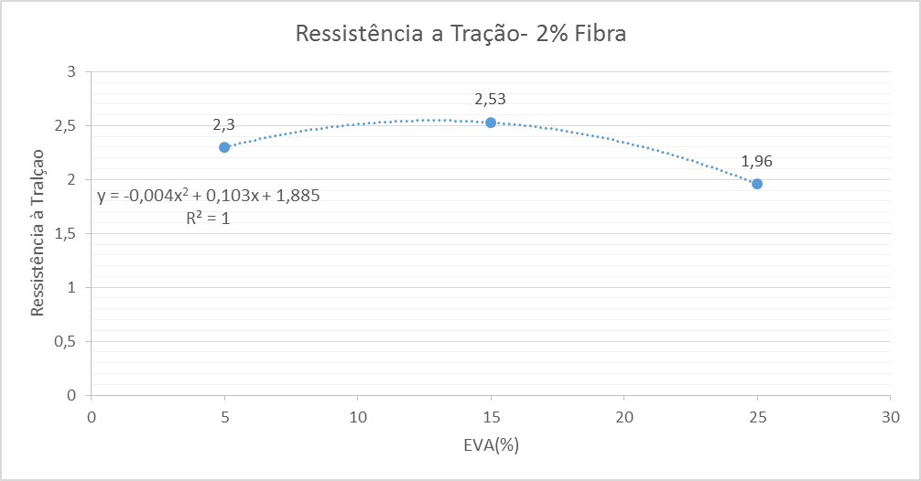

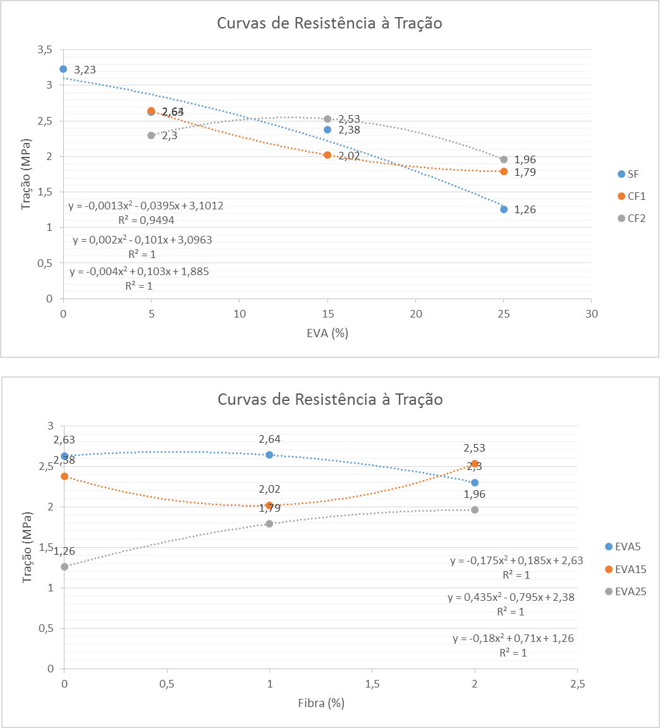

Graficos MOD
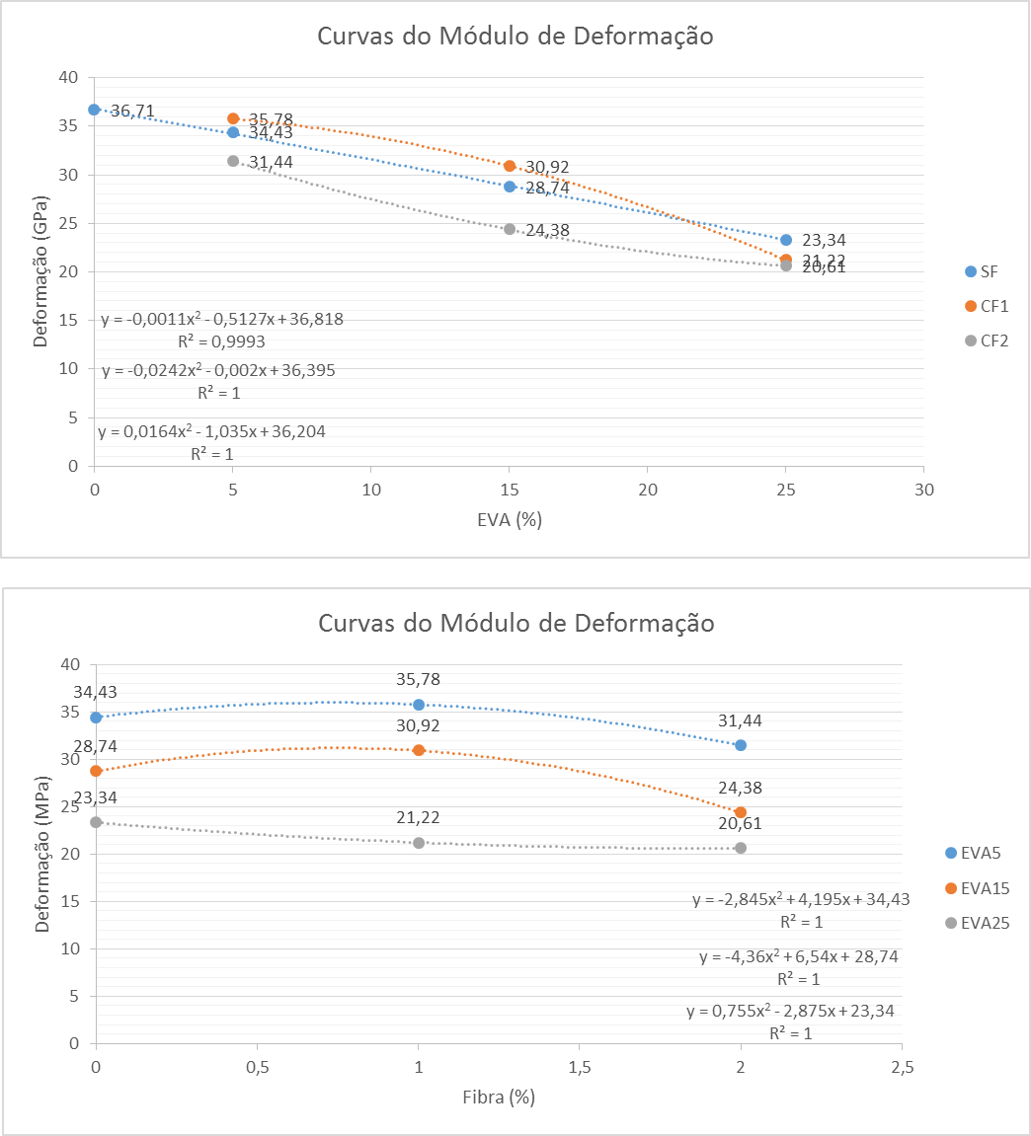

Graficos Porosidade
Curvas da Porosidade
 | SF |  | CF1 |  | CF2
0 | 11.61 | 5 | 16.53 | 5 | 17.3
5 | 13.26 | 15 | 17.44 | 15 | 18.53
15 | 14.75 | 25 | 21.18 | 25 | 22.16
25 | 18.14

Curvas da Porosidade
 | EVA5 | EVA15 | EVA25
0 | 13.26 | 14.75 | 18.14
1 | 16.53 | 17.44 | 21.18
2 | 17.3 | 18.53 | 22.16

